메인배너 전시
메인배너 전시 (IT_PTO_02_01)

작성자 | 작성일 | 수행자 | 수행일
김은별 | 2025.05.02 | 유보현 | 250520

테스트 대상 상세 (시나리오별 세부단계)
팬타온_사이트관리 > 메인배너 > 기획전, 상품검색, 특정URL, 안내 배너 세팅 > 메인화면 확인
테스트 시나리오 목적 :
팬타온 메인배너를 등록하고 메인화면에 노출시킨다.
가정 및 필요사항 :

시나리오 항목 CODE | 시나리오 화면경로 및 페이지 | 테스트 항목 | 테스트 사전 정보 및 입력 | 테스트 케이스 기대결과 | 실제결과 | 구분 또는 실패 여부 | PTCE | 수정사항
IT_PTO_02_01_01 | 운영사 팬타온 > 사이트관리 | 팬타온 메인배너 등록 | • 메인배너 [추가] 클릭 - 기획전 배너 정보 입력 - 배너이미지 필수 사이즈(1920 x 380)로 등록 • 배너유형 별 링크값 등록 - 기획전 : 기획전 ID 입력 - 상품검색 : 검색 TEXT 입력 - 특정 URL : 이동 URL 입력 - 안내 : 입력 X | • 기획전 배너 팝업 저장 • 배너 저장 완료 - 최하단 [최종전시] 클릭 | 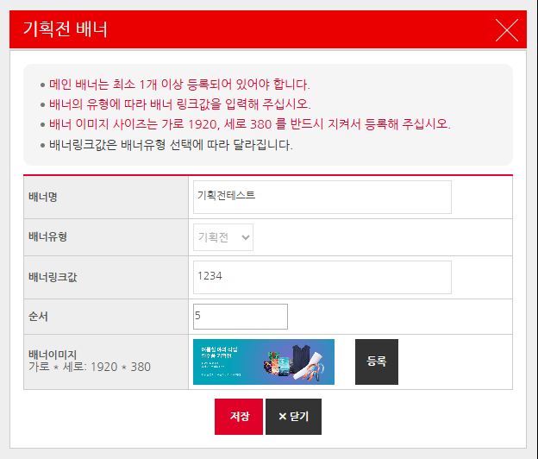 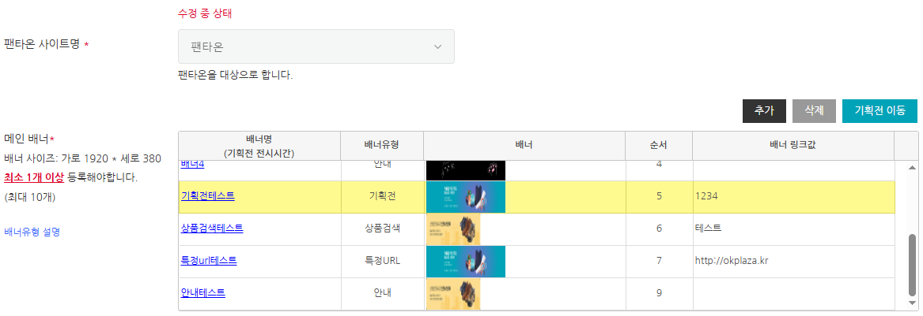 • OK • OK |  | Y
IT_PTO_02_01_02 | 팬타온 메인화면 | 팬타온 메인배너 노출 | • 상품검색 배너 • 특정 URL 배너 • 안내 배너 확인 | • 배너 이미지 확인 | • OK |  | Y
IT_PTO_02_01_03 |  | 팬타온 메인배너 클릭 시 이벤트 | • 유형별 배너 클릭 | • 상품검색 배너 클릭 시 통합검색어 조회 - 링크값 : '테스트' • 특정URL 배너 클릭 시 페이지 이동 - 링크값 : 'okplaza.kr' • 특정URL 배너 클릭 이벤트 없음 | 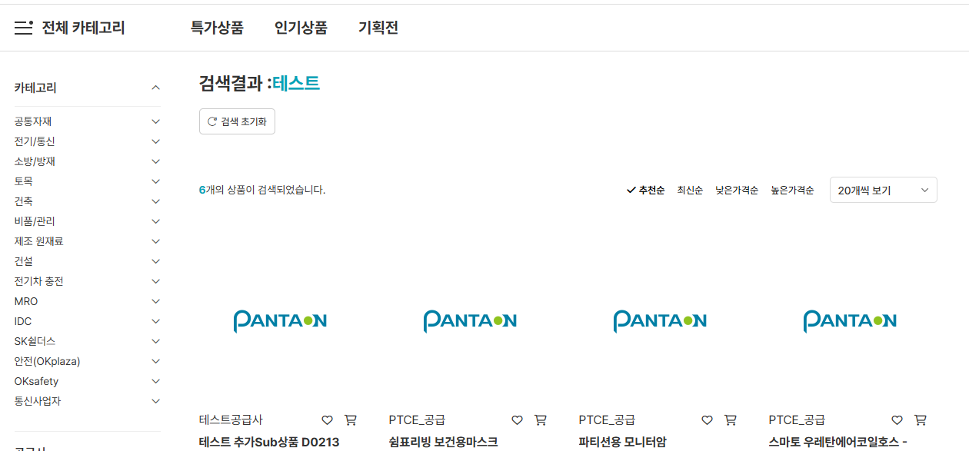 • OK • OK • OK |  | Y

브랜드샵 배너 전시
브랜드샵 배너 전시 (IT_PTO_02_02)

작성자 | 작성일 | 수행자 | 수행일
김은별 | 2025.05.07 | 유보현 | 250520

테스트 대상 상세 (시나리오별 세부단계)
팬타온_사이트관리 > 브랜드샵배너 > 브랜드 배너 세팅 > 팬타온 메인화면 확인
테스트 시나리오 목적 :
팬타온 브랜드샵배너를 등록하고 메인화면에 노출시킨다.
가정 및 필요사항 :

시나리오 항목 CODE | 시나리오 화면경로 및 페이지 | 테스트 항목 | 테스트 사전 정보 및 입력 | 테스트 케이스 기대결과 | 실제결과 | 구분 또는 실패 여부 | PTCE | 수정사항
IT_PTO_02_02_01 | 운영사 팬타온 > 사이트관리 | 팬타온 브랜드샵 배너 등록 | • 브랜드샵 배너 [추가] 클릭 - 브랜드샵 배너 정보 입력 - 배너이미지 필수 사이즈(185 x 100)로 등록 | • 브랜드샵 배너 팝업 저장 • 배너 저장 완료 - 최하단 [최종전시] 클릭 | 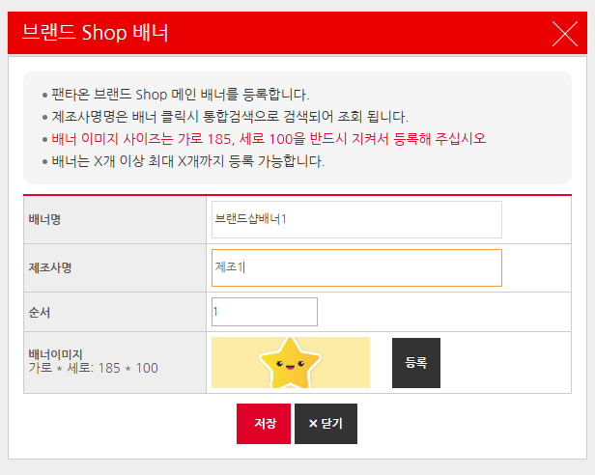 • OK • OK |  | y
IT_PTO_02_02_02 | 팬타온 메인화면 | 팬타온 메인화면 브랜드샵 | • 브랜드샵 배너 노출 | • 배너 이미지 확인 | • OK |  | y
IT_PTO_02_02_03 |  |  | • 브랜드샵 배너 클릭 | • 브랜드샵 배너 클릭 시 제조사명 검색 - 제조사명 : '제조1' | • OK |  | y

금주의 특가상품 전시
금주의 특가상품 전시 (IT_PTO_02_03)

작성자 | 작성일 | 수행자 | 수행일
김은별 | 2025.05.07 | 유보현 | 250520

테스트 대상 상세 (시나리오별 세부단계)
팬타온_사이트관리 > 금주의 특가상품 > 할인율 등록 & 상품 지정등록 세팅 > 팬타온 메인화면 확인
테스트 시나리오 목적 :
팬타온 특가상품을 설정하고 해당되는 상품을 메인화면에 노출시킨다.
가정 및 필요사항 :

시나리오 항목 CODE | 시나리오 화면경로 및 페이지 | 테스트 항목 | 테스트 사전 정보 및 입력 | 테스트 케이스 기대결과 | 실제결과 | 구분 또는 실패 여부 | PTCE | 수정사항
IT_PTO_02_03_01 | 운영사 팬타온 > 사이트관리 | 팬타온 금주의 특가상품 설정 | • 추천특가상품 사용하는 경우 - 최소 1개이상 최대 10개 등록 | • '추천특가상품 사용'을 선택 후 [추가] 클릭 • '특가상품 추가 팝업에서 상품 선택 후 저장 | 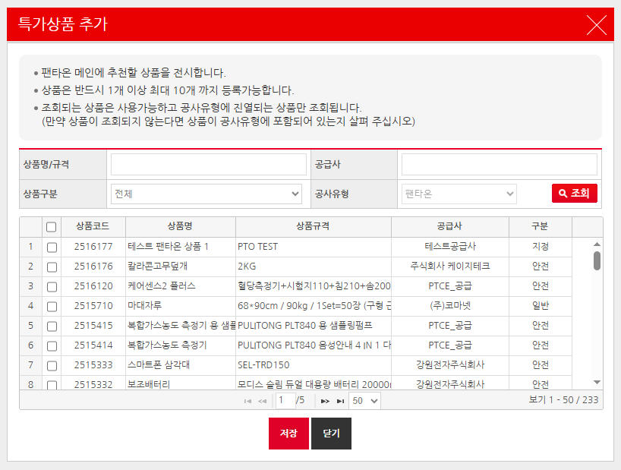 • OK • OK |  | y
IT_PTO_02_03_02 |  |  | • 추천특가상품 사용하지 않는 경우 | • '금주의 특가상품 할인율 _% 이상인 상품을 전시합니다' 선택 • 할인율 입력 후 [할인율 적용] 클릭 • [최종전시] 클릭 | • OK • OK • OK |  | y
IT_PTO_02_03_03 | 팬타온 메인화면 | 금주의 특가상품 노출 | • 추천특가상품 설정 | • 추천특가상품 사용 • 할인율 사용(할인율에 맞는 상품 개수에 따라 노출 조건 상이) - 3개 미만 : 추천특가상품에 등록된 상품 노출 - 3개 이상 10개이하 : 할인율에 맞는 상품 노출 - 10개 초과 : 할인율에 맞는 상품 중 랜덤으로 10개 노출 | 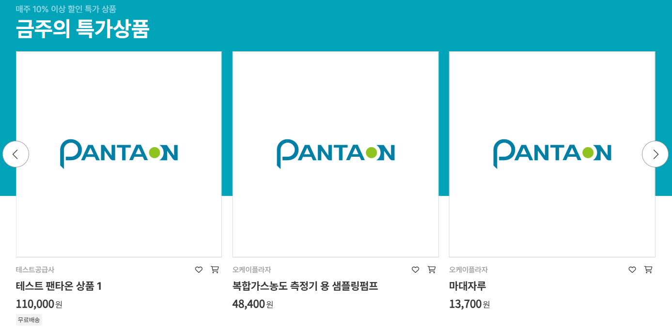 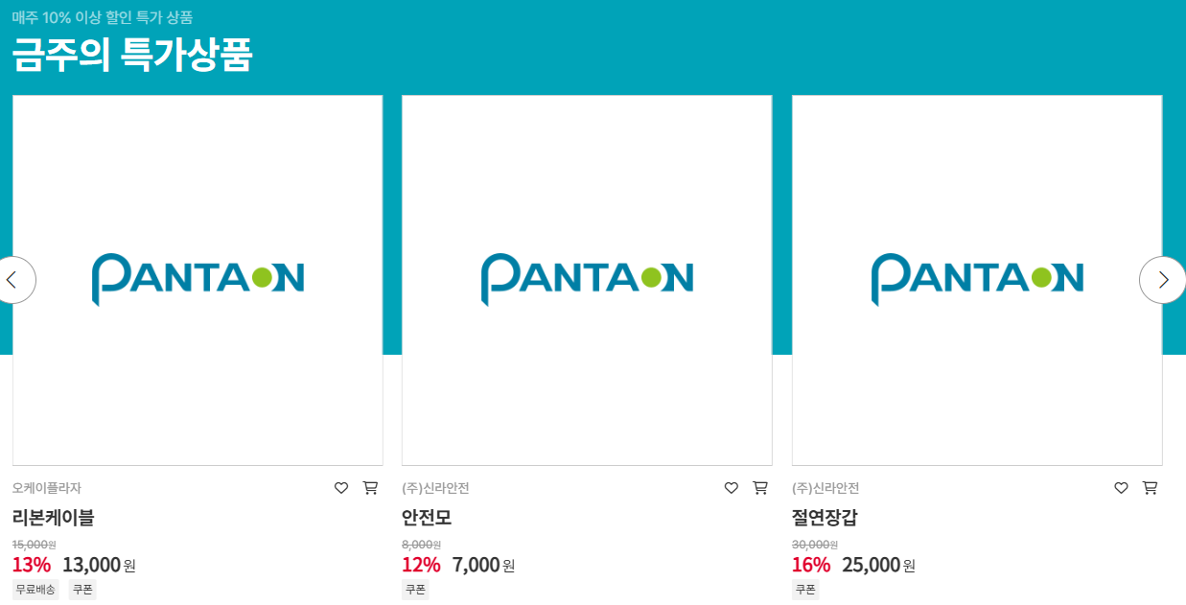 • OK • OK |  | y

베스트 추천상품 전시
베스트 추천상품 전시 (IT_PTO_02_04)

작성자 | 작성일 | 수행자 | 수행일
김은별 | 2025.05.07 | 유보현 | 250520

테스트 대상 상세 (시나리오별 세부단계)
상품관리_구매사카테고리 > 팬타온카테고리 > 카테고리수정 팝업 > 팬타온 메인베스트 Y/N 세팅 > 메인화면 확인
테스트 시나리오 목적 :
팬타온 베스트 추천상품을 설정하고 해당되는 상품을 메인화면에 노출시킨다.
가정 및 필요사항 :

시나리오 항목 CODE | 시나리오 화면경로 및 페이지 | 테스트 항목 | 테스트 사전 정보 및 입력 | 테스트 케이스 기대결과 | 실제결과 | 구분 또는 실패 여부 | PTCE | 수정사항 | 조치자 | 조치사항
IT_PTO_02_04_01 | 운영사 상품관리 > 구매사 카테고리 | 구매사 카테고리 설정 | • 구매사 카테고리 마스터 > 팬타온 카테고리 | • 구매사 카테고리 설정 화면 • [수정] 클릭 시 화면 - 사용여부, 순서, 팬타온 메인베스트 여부, 설명 수정 가능 | 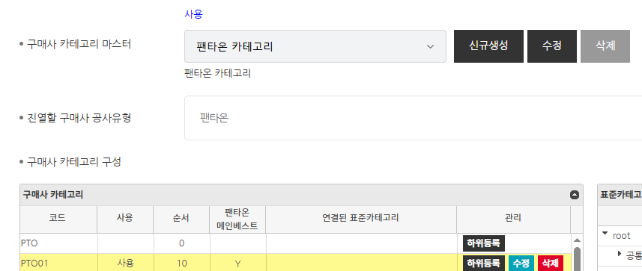 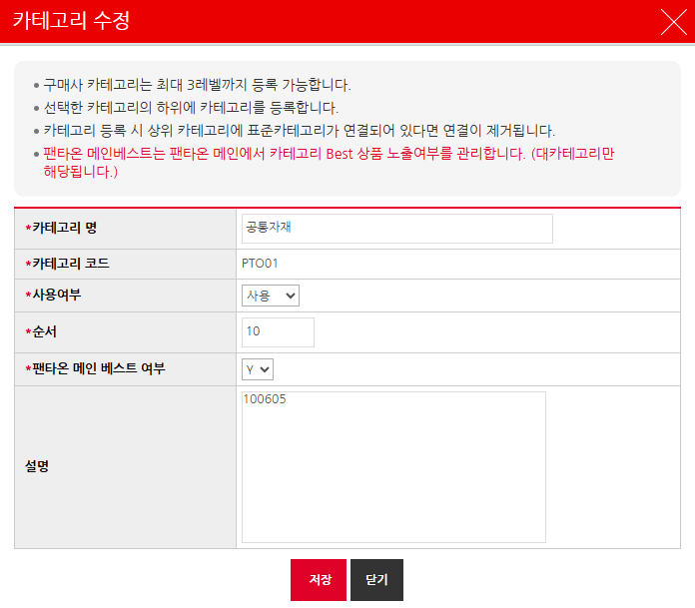 • OK • OK |  | N | 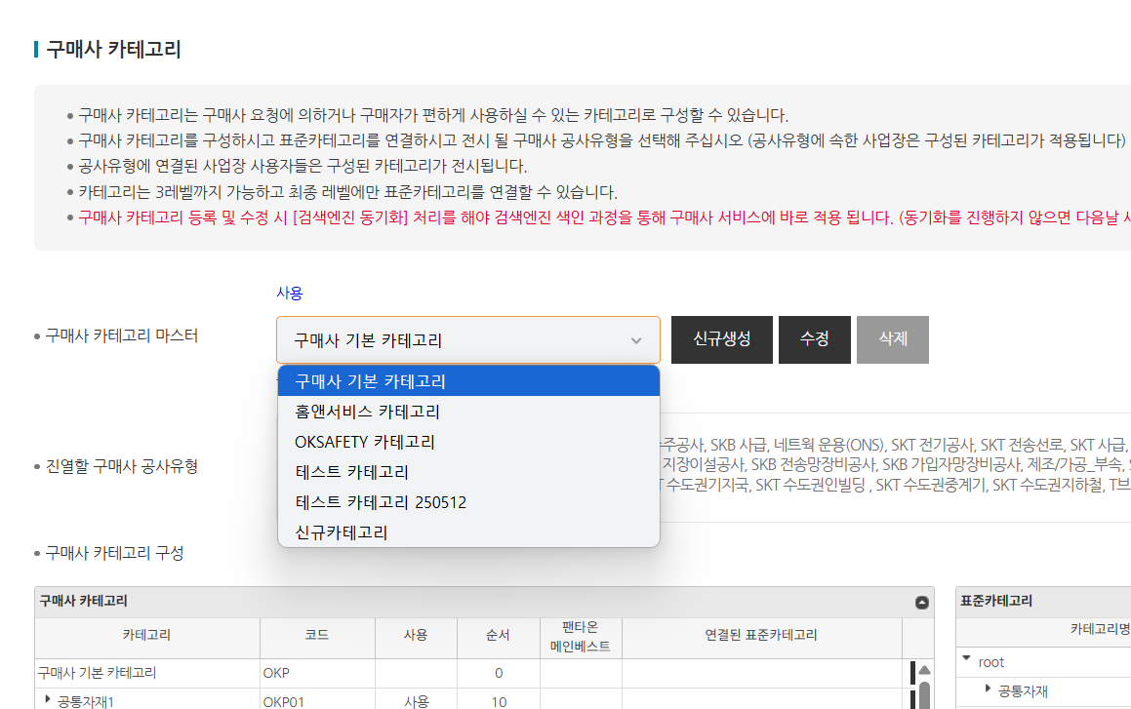 펜타온카테고리가없어서 확인 못함 | 김은별 | 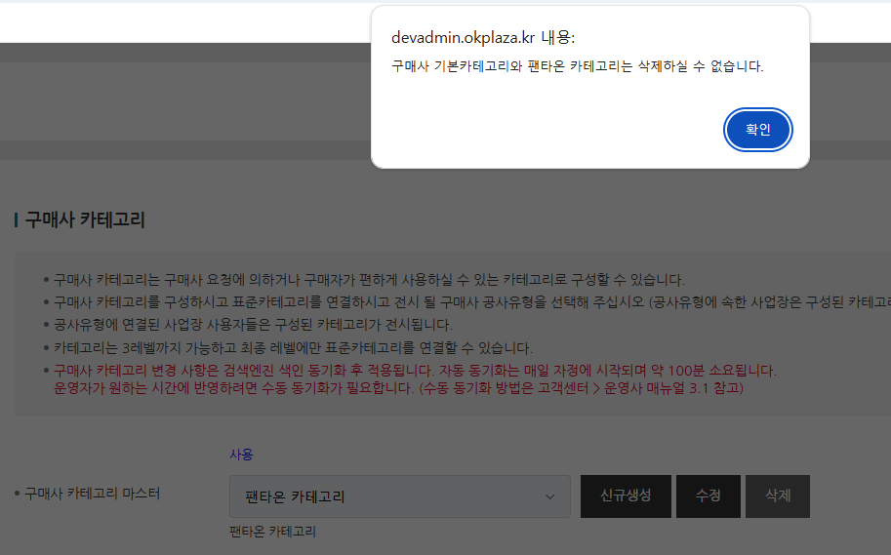 팬타온 카테고리가 삭제되어서 현재는 다시 등록 완료해놓은 상태이고, 팬타온 카테고리를 삭제 불가하도록 수정 적용 완료하였습니다.
IT_PTO_02_04_02 | 팬타온 메인화면 | 카테고리 베스트 상품 | • 카테고리 BEST상품 노출 | • 메인베스트 여부가 'Y'인 카테고리와 상품 확인 | 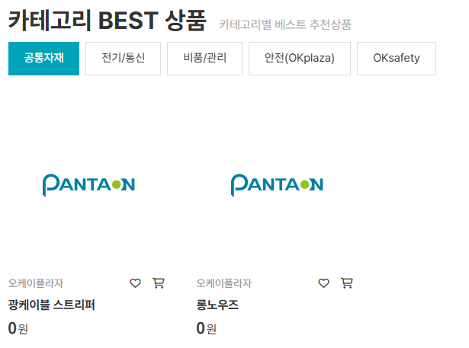 • OK |  | N

